©一周进步
©版权声明 B站的小伙伴你好，感谢遇见爱学习的你，如果想了解更多内容，可以点击右侧图片进入一周进步官网，里面有更多知识等你学习👉 此外，还需要严肃的和大家声明几点： 本课程虽然在B站免费提供给大家，但版权仍归一周进步所有，未经书面同意私自录制、转载传播等行为均属侵权行为。 一周进步官网平台上所有内容，包括但不限于视频、文字、图片均由一周进步或其他权利人依法拥有其知识产权，包括但不限于著作权、商标权、专栏权等。未经一周进步的明确书面特别授权，任何人不得为任何目的使用以及向任何自然人或单位提供出售、营销、出版或利用一周进步官网上提供的任何内容或服务。 如有违反者，将承担由此给一周进步或其他权利人造成的一切损失。 祝大家学习愉快 | 

开始


开始吧 >

2.COUNTIF、COUNTIFS函数
语法
COUNTIF(range,criteria)单条件计数
 | (1) Range 为需要计算其中满足条件的单元格数目的单元格区域。
 | (2) Criteria 为确定哪些单元格将被计算在内的条件，其形式可以为数字、表达式或文本。例如，条件可以表示为 32、"32"、">32" 或 "apples"。

COUNTIFS(COUNTIF_range1,criteria1,COUNTIF_range2,criteria2...)多条件计数
 | (1) COUNTIF_Range1 为需要计算其中满足条件的单元格数目的单元格区域。
 | (2) Criteria1 为确定哪些单元格将被计算在内的条件，其形式可以为数字、表达式或文本。
 | (3) COUNTIF_Range2 为需要计算其中满足条件的单元格数目的单元格区域。
 | (4) Criteria2 为确定哪些单元格将被计算在内的条件，其形式可以为数字、表达式或文本。

举例说明

 |  | 学号 | 姓名 | 语文 |  | 统计语文及格的人数
 |  | 1 | F | 及格
 |  | 2 | G | 及格
 |  | 3 | H | 不及格
 |  | 4 | I | 不及格
 |  | 5 | J | 不及格
 |  | 6 | K | 及格
 |  | 7 | L | 及格
 |  | 8 | M | 不及格
 |  | 9 | N | 不及格
 |  | 10 | O | 不及格
 |  | 11 | P | 及格
 |  | 12 | Q | 不及格
 |  | 13 | R | 不及格
 |  | 14 | S | 及格
 |  | 15 | T | 及格
 |  | 16 | U | 及格
 |  | 17 | V | 不及格
 |  | 18 | W | 不及格

 |  | 学号 | 姓名 | 性别 | 语文
 |  | 1 | F | 男 | 82 |  | 单条件
 |  | 2 | G | 女 | 95 |  | 低于60分的人数
 |  | 3 | H | 男 | 88
 |  | 4 | I | 女 | 68 |  | 分数低于F同学的人数
 |  | 5 | J | 男 | 86
 |  | 6 | K | 女 | 75
 |  | 7 | L | 男 | 82
 |  | 8 | M | 女 | 70 |  | 多条件
 |  | 9 | N | 男 | 59 |  | <60或>90
 |  | 10 | O | 女 | 55 |  | >=60且<=70
 |  | 11 | P | 男 | 60
 |  | 12 | Q | 女 | 60
 |  | 13 | R | 男 | 84
 |  | 14 | S | 女 | 69
 |  | 15 | T | 男 | 82
 |  | 16 | U | 女 | 72
 |  | 17 | V | 男 | 64
 |  | 18 | W | 女 | 62

 |  | 姓名 |  |  | 姓名为2字
 |  | 张三 |  |  | 姓名为2字，且姓为张
 |  | 张十三 |  |  | 张姓的人员
 |  | 张十六 |  |  | 第二字为“十”的
 |  | 张四 |  |  | 姓名中含“三”的
 |  | 李四
 |  | 李五
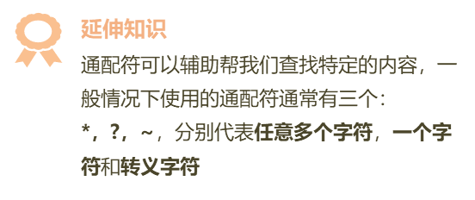
 |  | 李十五

